Malpelo 2027
Cursos/Piscina/PICS | Total Costo | Diferencia | Tipo Buceo | Loyalty | Nombre | Acomodacion | Valor viaje | Transferencia | Abono Efectivo | USD | Saldo Pendiente | Talla Rashguard
 | $0 | $16,000,000 | FUN DIVE | SI | Fredy Delgago | Multiple | $16,000,000 | $3,000,000 |  |  | $13,000,000 | S
 | $0 | $16,000,000 | FUN DIVE | SI | Petter Quintero | Multiple | $16,000,000 | $2,000,000 |  |  | $14,000,000 | M
 | $0 | $16,000,000 | FUN DIVE | SI | Alejandro Aguilar | Multiple | $16,000,000 | $2,500,000 |  |  | $13,500,000 | XL
 | $0 | $16,000,000 | FUN DIVE | SI | Julian Atehortua | Multiple | $16,000,000 | $2,500,000 |  |  | $13,500,000 | L
 | $0 | $16,000,000 | FUN DIVE | SI | Sandra Garcia | Multiple | $16,000,000 | $3,000,000 |  |  | $13,000,000 | L
 | $0 | $16,000,000 | FUN DIVE | SI | Laura Diez | Multiple | $16,000,000 |  |  |  | $16,000,000 | M
 | $0 | $16,000,000 | FUN DIVE | SI | Diego Porras | Multiple | $16,000,000 | $2,000,000 |  |  | $14,000,000 | M
 | $0 | $16,000,000 | FUN DIVE | SI | Kathe Arango | Multiple | $16,000,000 |  |  |  | $16,000,000 | XXL
 | $0 | $16,000,000 | FUN DIVE | SI | Laura Bedoya | Multiple | $16,000,000 | $3,000,000 |  |  | $13,000,000 | XXL
 | $0 | $16,000,000 | FUN DIVE | SI | Elsa Gallego | Multiple | $16,000,000 | $4,100,000 |  |  | $11,900,000 | L
 |  |  |  |  | Juan Guzman | STAFF |  | $10,000,000
 |  |  |  |  | Juan Builes | STAFF |  | $4,000,000
$0 | $0 | $160,000,000 |  |  |  |  | $160,000,000 | $36,100,000 | $0 |  | $137,900,000
 |  |  |  |  |  |  | Total disponible | $1,600,000
 |  |  |  |  |  |  | Total menos 4x1000 | $640,000

Otros gastos
Materiales elearning | $0 |  |  | Notas:
Abono Ferox | $34,500,000

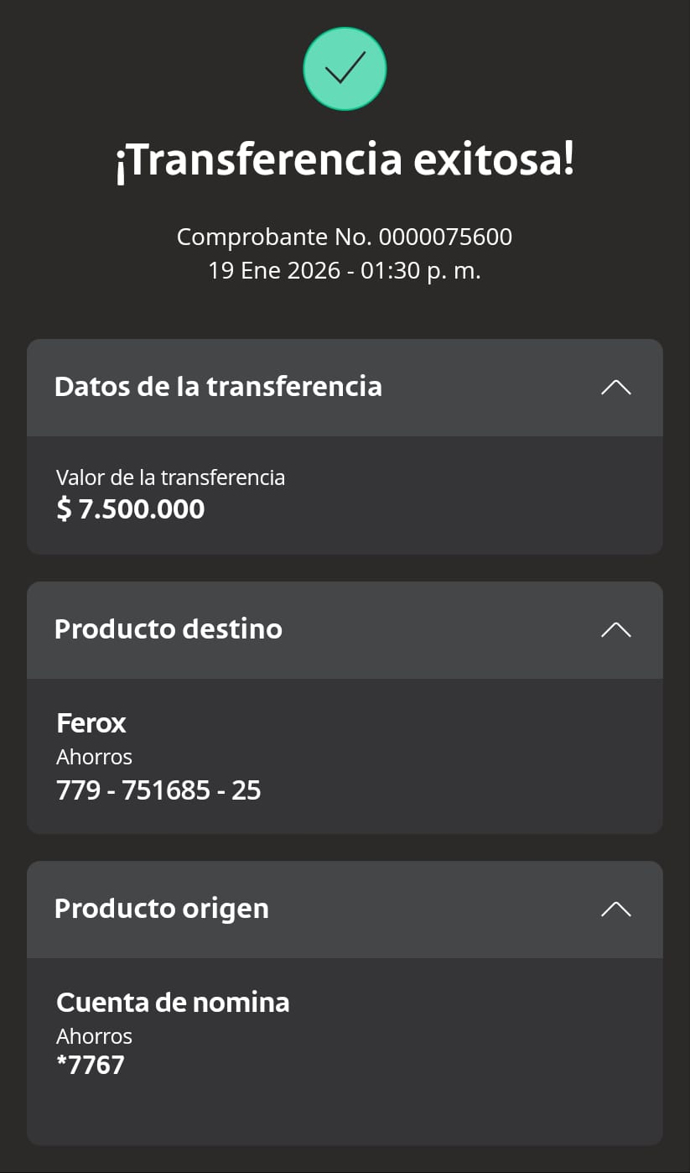
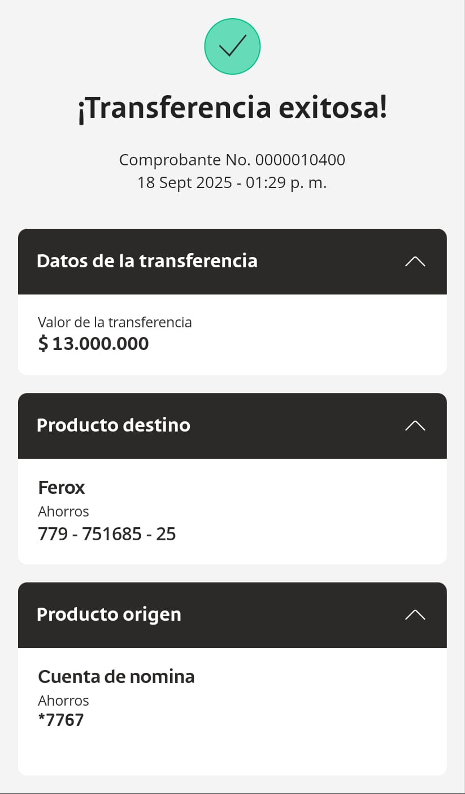



Total | $34,500,000

Mar Rojo 2027
Cursos/Piscina/PICS | Codigo Elearning | Tipo Buceo | Loyalty | Nombre | Acomodacion |  | Valor viaje | Transferencia | Abono Efectivo | Saldo Pendiente | Talla Rashguard
 |  | FUN DIVE | SI | Elizabeth Abad |  |  | 2,490 € | 707 € |  | $1,783
 |  |  |  | Sandra Echeverri |  |  | 2,490 € | 497 € |  | $1,993
 |  |  |  | Catalina Bernal |  | ok | 2,490 € | 300 € |  | $2,190
 |  |  |  | Paulina Vallejo |  |  | 2,590 € | 1,000 € |  | $1,590
 |  |  |  | Felipe García |  |  | 2,490 € |  |  | $2,490
 |  |  |  | Mariana Hernández |  |  | 2,490 € |  |  | $2,490
 |  |  |  | Paula Jaramillo |  |  | 2,490 € |  |  | $2,490
 |  |  |  | Juan Luis Vélez |  |  | 2,490 € |  |  | $2,490
 |  |  |  | Cata Álzate |  |  | 2,490 € |  |  | $2,490
 |  |  |  | Paulina Pamplona |  |  | 2,490 € |  | 100 | $2,390
 |  |  |  | Fernando Marín |  |  | 2,490 € |  | 100 | $2,390
 |  |  |  | Evila Cabrera |  |  | 2,490 € |  | 100 | $2,390
 |  |  |  | Ferny Moreno |  | ok | 2,490 € | 857 € |  | $1,633
 |  |  |  | Lilian Castro |  | ok | 2,490 € | 858 € |  | $1,632
 |  |  |  | Daniela Álvarez |  | ok | 2,590 € | 500 € |  | $2,090
 |  |  |  | Brian Botina |  |  | 2,490 € |  |  | $2,490
 |  |  |  | Juan Guzman | STAFF
 |  |  |  | Juan Builes | STAFF
$0 |  |  |  |  |  |  | 40,040 € | 4,719 € | $300 | $35,021
 |  |  |  |  |  |  | Total disponible | $5,019
 |  |  |  |  |  |  | Total en pesos | 3000000
 |  |  |  |  |  |  | Total menos 4x1000 | $160
Otros gastos |  |  | Notas:
Cursos/Piscina/PICS | $0
Tiquetes |  |  | Fecha/Valor/Quien/Para que.
 | $0
 | $0
 | $0
 | $0
 | $0
 | $0
 | $0
 | $0
 | $0
 | $0
 | $0
 | $0
 | $0
 | $0
 | $0
 | $0
 | $0
Total | $0

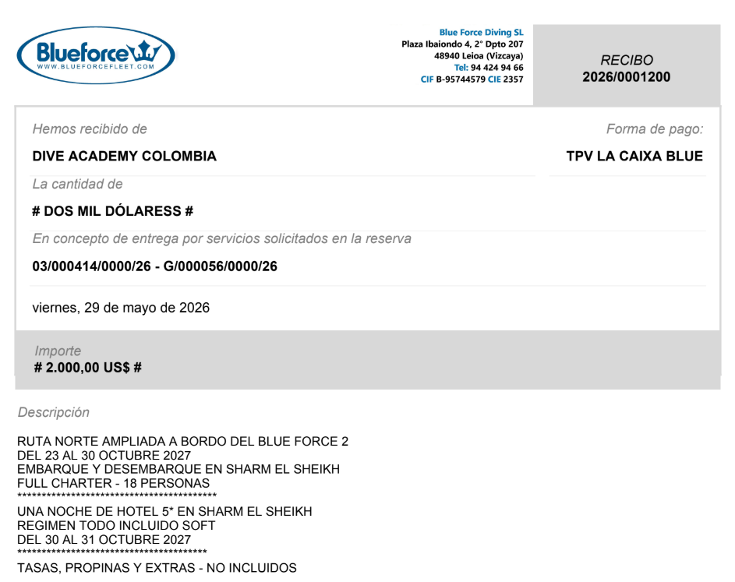
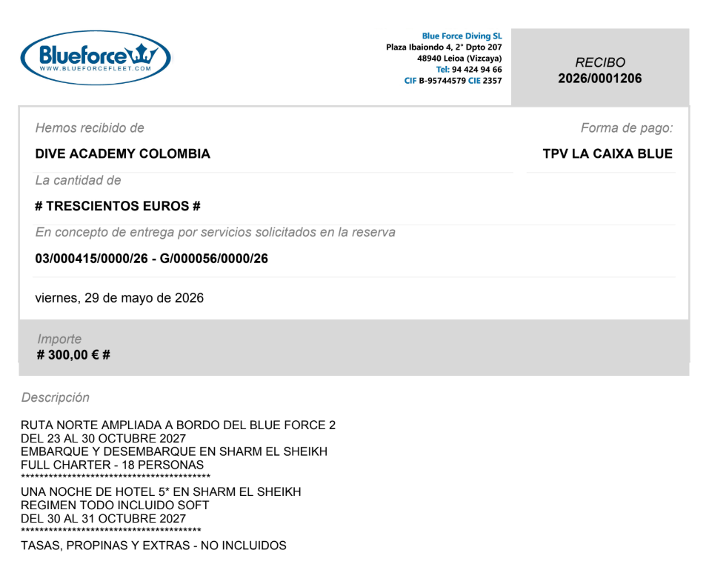
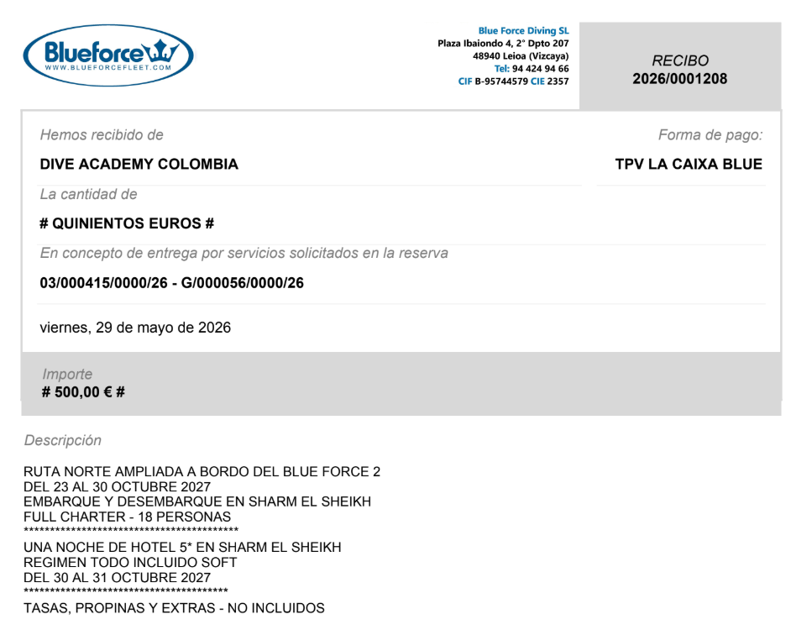

Lilo y Ferny
 |  |  |  | Cata Bernal |  |  |  |  |  | Daniela Alvarez

